Curvas de Sucateamento
 | Petrobras - Base PNAD 1988 (VL) | L1 - VL | L2 - VP | L3 - 2RM
0 | 0.00% | 0.00% | 0.00% | 0.00%
1 | 0.52% | 0.20% | 0.06% | 0.66%
2 | 1.01% | 0.43% | 0.11% | 1.26%
3 | 1.83% | 0.82% | 0.20% | 2.20%
4 | 3.05% | 1.46% | 0.34% | 3.59%
5 | 4.77% | 2.41% | 0.55% | 5.50%
6 | 7.04% | 3.76% | 0.86% | 7.97%
7 | 9.89% | 5.56% | 1.29% | 11.02%
8 | 13.29% | 7.85% | 1.88% | 14.61%
9 | 17.21% | 10.63% | 2.64% | 18.69%
10 | 21.56% | 13.89% | 3.61% | 23.17%
11 | 26.24% | 17.58% | 4.81% | 27.94%
12 | 31.15% | 21.63% | 6.25% | 32.90%
13 | 36.16% | 25.96% | 7.93% | 37.93%
14 | 41.19% | 30.49% | 9.86% | 42.94%
15 | 46.15% | 35.13% | 12.04% | 47.85%
16 | 50.95% | 39.80% | 14.45% | 52.58%
17 | 55.54% | 44.42% | 17.06% | 57.09%
18 | 59.89% | 48.94% | 19.87% | 61.34%
19 | 63.95% | 53.29% | 22.83% | 65.30%
20 | 67.72% | 57.45% | 25.93% | 68.96%
21 | 71.18% | 61.37% | 29.12% | 72.32%
22 | 74.35% | 65.05% | 32.38% | 75.39%
23 | 77.22% | 68.47% | 35.68% | 78.16%
24 | 79.82% | 71.64% | 38.99% | 80.67%
25 | 82.16% | 74.55% | 42.29% | 82.92%
26 | 84.25% | 77.20% | 45.54% | 84.93%
27 | 86.12% | 79.62% | 48.73% | 86.73%
28 | 87.78% | 81.82% | 51.84% | 88.32%
29 | 89.26% | 83.80% | 54.85% | 89.74%
30 | 90.57% | 85.58% | 57.76% | 90.99%
31 | 91.72% | 87.19% | 60.56% | 92.10%
32 | 92.74% | 88.63% | 63.23% | 93.07%
33 | 93.64% | 89.91% | 65.77% | 93.93%
34 | 94.43% | 91.06% | 68.19% | 94.69%
35 | 95.13% | 92.08% | 70.47% | 95.35%
36 | 95.74% | 92.99% | 72.63% | 95.93%
37 | 96.27% | 93.80% | 74.66% | 96.45%
38 | 96.74% | 94.52% | 76.56% | 96.89%
39 | 97.15% | 95.16% | 78.34% | 97.29%
40 | 97.51% | 95.72% | 80.00% | 97.63%
41 | 97.83% | 96.22% | 81.55% | 97.93%
42 | 98.10% | 96.67% | 83.00% | 98.19%
43 | 98.34% | 97.06% | 84.34% | 98.42%
44 | 98.56% | 97.40% | 85.58% | 98.62%
45 | 98.74% | 97.71% | 86.74% | 98.80%
46 | 98.90% | 97.98% | 87.81% | 98.95%
47 | 99.04% | 98.22% | 88.80% | 99.08%
48 | 99.16% | 98.43% | 89.71% | 99.20%
49 | 99.27% | 98.62% | 90.55% | 99.30%
...

Base Curvas
Curva de Sucateamento por idade do veículo |  |  |  |  |  |  | a VL | 1.95 | b VL | -0.127 |  |  | 2022 | Resumo VEÍCULOS LEVES | 44,018,899
a | 1.798 | 1.95 | 2.1 | 1.75 | 1.798 | 1.798 | a VP | 2.10 | b VP | -0.090 | VL | Gasolina | 6,554,475 | Gasolina | 7,122,253 | 16.2%
b | -0.137 | -0.127 | -0.09 | -0.137 | -0.127 | -0.117 | a 2RM | 1.75 | b 2RM | -0.137 | VL | Etanol | 431,806 | Etanol | 489,420 | 1.1%
Idade | Petrobras - Base PNAD 1988 (VL) | L1 - VL | L2 - VP | L3 - 2RM | L4 | L5 |  |  |  |  | VL | Flex-Fuel | 30,720,756 | Flex-Fuel | 33,695,740 | 76.5%
0 | 0.00% | 0.00% | 0.00% | 0.00% | 0.00% | 0.00% |  |  |  |  | VL | Eletrificados | 125,286 | Eletrificados | 126,085 | 0.3%
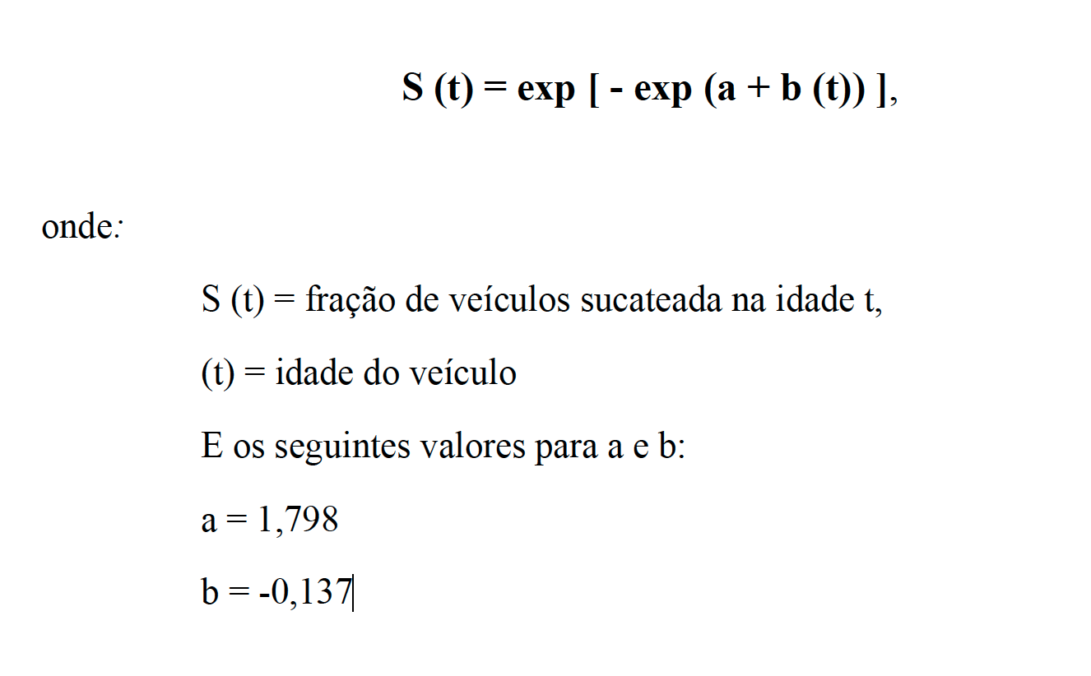
1 | 0.52% | 0.20% | 0.06% | 0.66% | 0.49% | 0.46% |  |  |  |  | VL | BEV | 11,277 | Diesel | 2,585,401 | 5.9%
2 | 1.01% | 0.43% | 0.11% | 1.26% | 0.92% | 0.84% |  |  |  |  | VL | HEV | 86,444
3 | 1.83% | 0.82% | 0.20% | 2.20% | 1.62% | 1.43% |  |  |  |  | VL | PHEV | 27,560
4 | 3.05% | 1.46% | 0.34% | 3.59% | 2.64% | 2.28% |  |  |  |  | CL | Gasolina | 567,778
5 | 4.77% | 2.41% | 0.55% | 5.50% | 4.08% | 3.46% |  |  |  |  | CL | Etanol | 57,614
6 | 7.04% | 3.76% | 0.86% | 7.97% | 5.97% | 5.02% |  |  |  |  | CL | Flex-Fuel | 2,974,984
7 | 9.89% | 5.56% | 1.29% | 11.02% | 8.36% | 6.98% |  |  |  |  | CL | Eletrificados | 799
8 | 13.29% | 7.85% | 1.88% | 14.61% | 11.24% | 9.37% |  |  |  |  | CL | BEV | 72
9 | 17.21% | 10.63% | 2.64% | 18.69% | 14.59% | 12.17% |  |  |  |  | CL | HEV | 551
10 | 21.56% | 13.89% | 3.61% | 23.17% | 18.35% | 15.35% |  |  |  |  | CL | PHEV | 176
11 | 26.24% | 17.58% | 4.81% | 27.94% | 22.46% | 18.88% |  |  |  |  | CL | Diesel | 2,585,401 | Resumo VEÍCULOS PESADOS | 2,944,645
12 | 31.15% | 21.63% | 6.25% | 32.90% | 26.84% | 22.70% |  |  |  |  | VPC | Gasolina | 21,557 | Gasolina | 21,656 | 0.7%
13 | 36.16% | 25.96% | 7.93% | 37.93% | 31.40% | 26.74% |  |  |  |  | VPC | Etanol | 2,557 | Etanol | 2,562 | 0.1%
14 | 41.19% | 30.49% | 9.86% | 42.94% | 36.05% | 30.93% |  |  |  |  | VPC | Eletrificados | 1,064 | Eletrificados | 1,450 | 0.0%
15 | 46.15% | 35.13% | 12.04% | 47.85% | 40.72% | 35.21% |  |  |  |  | VPC | GNV/Gás | 534 | GNV/Gás | 551 | 0.0%
16 | 50.95% | 39.80% | 14.45% | 52.58% | 45.32% | 39.51% |  |  |  |  | VPC | Diesel | 2,480,895 | Diesel | 2,918,426 | 99.1%
17 | 55.54% | 44.42% | 17.06% | 57.09% | 49.81% | 43.77% |  |  |  |  | VPO | Gasolina | 99
18 | 59.89% | 48.94% | 19.87% | 61.34% | 54.13% | 47.95% |  |  |  |  | VPO | Etanol | 5
19 | 63.95% | 53.29% | 22.83% | 65.30% | 58.24% | 52.01% |  |  |  |  | VPO | Eletrificados | 386
20 | 67.72% | 57.45% | 25.93% | 68.96% | 62.12% | 55.90% |  |  |  |  | VPO | GNV/Gás | 17
21 | 71.18% | 61.37% | 29.12% | 72.32% | 65.75% | 59.61% |  |  |  |  | VPO | Diesel | 437,531
22 | 74.35% | 65.05% | 32.38% | 75.39% | 69.12% | 63.11% |  |  |  |  | 2RM | Total | 20,086,699 | Resumo MOTOCICLETAS | 20,086,699
23 | 77.22% | 68.47% | 35.68% | 78.16% | 72.23% | 66.40% |  |  |  |  | 2RM | Gasolina | 12,959,736 | Gasolina | 12,959,736 | 64.5%
24 | 79.82% | 71.64% | 38.99% | 80.67% | 75.09% | 69.47% |  |  |  |  | 2RM | Flex | 7,117,346 | Flex | 7,117,346 | 35.4%
25 | 82.16% | 74.55% | 42.29% | 82.92% | 77.70% | 72.32% |  |  |  |  | 2RM | BEM (Elétrica) | 9,617 | BEM (Elétrica) | 9,617 | 0.0%
26 | 84.25% | 77.20% | 45.54% | 84.93% | 80.07% | 74.96%
27 | 86.12% | 79.62% | 48.73% | 86.73% | 82.22% | 77.38% |  |  |  |  | VL + CL | Gasolina | 7,122,253
28 | 87.78% | 81.82% | 51.84% | 88.32% | 84.17% | 79.60% |  |  |  |  | VL + CL | Etanol | 489,420
29 | 89.26% | 83.80% | 54.85% | 89.74% | 85.91% | 81.64% |  |  |  |  | VL + CL | Flex-Fuel | 33,695,740
30 | 90.57% | 85.58% | 57.76% | 90.99% | 87.48% | 83.48% |  |  |  |  | VL + CL | Eletrificados | 126,085
31 | 91.72% | 87.19% | 60.56% | 92.10% | 88.89% | 85.17% |  |  |  |  | VL + CL | Diesel | 2,585,401
32 | 92.74% | 88.63% | 63.23% | 93.07% | 90.15% | 86.69% |  |  |  |  | Total Veículos Leves |  | 44,018,899
33 | 93.64% | 89.91% | 65.77% | 93.93% | 91.27% | 88.07%
34 | 94.43% | 91.06% | 68.19% | 94.69% | 92.27% | 89.31% |  |  |  |  | VP | Gasolina | 21,656
35 | 95.13% | 92.08% | 70.47% | 95.35% | 93.16% | 90.43% |  |  |  |  | VP | Etanol | 2,562
36 | 95.74% | 92.99% | 72.63% | 95.93% | 93.95% | 91.44% |  |  |  |  | VP | Eletrificados | 1,450
37 | 96.27% | 93.80% | 74.66% | 96.45% | 94.65% | 92.35% |  |  |  |  | VP | GNV/Gás | 551
38 | 96.74% | 94.52% | 76.56% | 96.89% | 95.27% | 93.17% |  |  |  |  | VP | Diesel | 2,918,426
39 | 97.15% | 95.16% | 78.34% | 97.29% | 95.83% | 93.90% |  |  |  |  | Total Veículos Pesados |  | 2,944,645
40 | 97.51% | 95.72% | 80.00% | 97.63% | 96.31% | 94.55%
41 | 97.83% | 96.22% | 81.55% | 97.93% | 96.75% | 95.14% |  |  |  |  | Total Motocicletas |  | 20,086,699
42 | 98.10% | 96.67% | 83.00% | 98.19% | 97.13% | 95.66%
43 | 98.34% | 97.06% | 84.34% | 98.42% | 97.47% | 96.13%
44 | 98.56% | 97.40% | 85.58% | 98.62% | 97.77% | 96.55%
45 | 98.74% | 97.71% | 86.74% | 98.80% | 98.03% | 96.93%
46 | 98.90% | 97.98% | 87.81% | 98.95% | 98.26% | 97.26%
47 | 99.04% | 98.22% | 88.80% | 99.08% | 98.47% | 97.56%
48 | 99.16% | 98.43% | 89.71% | 99.20% | 98.65% | 97.83%
49 | 99.27% | 98.62% | 90.55% | 99.30% | 98.81% | 98.06%
50 | 99.36% | 98.78% | 91.33% | 99.39% | 98.95% | 98.28%
51 | 99.44% | 98.92% | 92.04% | 99.47% | 99.08% | 98.47%
52 | 99.51% | 99.05% | 92.70% | 99.54% | 99.19% | 98.63%
53 | 99.58% | 99.16% | 93.31% | 99.60% | 99.28% | 98.78%
54 | 99.63% | 99.26% | 93.87% | 99.65% | 99.37% | 98.92%
55 | 99.68% | 99.35% | 94.38% | 99.69% | 99.44% | 99.04%
56 | 99.72% | 99.43% | 94.85% | 99.73% | 99.51% | 99.14%
57 | 99.76% | 99.50% | 95.28% | 99.77% | 99.57% | 99.24%
58 | 99.79% | 99.56% | 95.68% | 99.80% | 99.62% | 99.32%
59 | 99.81% | 99.61% | 96.04% | 99.82% | 99.66% | 99.40%
60 | 99.84% | 99.66% | 96.38% | 99.85% | 99.70% | 99.46%
61 | 99.86% | 99.70% | 96.69% | 99.87% | 99.74% | 99.52%
62 | 99.88% | 99.73% | 96.97% | 99.88% | 99.77% | 99.57%
63 | 99.89% | 99.76% | 97.22% | 99.90% | 99.80% | 99.62%
64 | 99.91% | 99.79% | 97.46% | 99.91% | 99.82% | 99.66%
65 | 99.92% | 99.82% | 97.68% | 99.92% | 99.84% | 99.70%
66 | 99.93% | 99.84% | 97.87% | 99.93% | 99.86% | 99.73%
67 | 99.94% | 99.86% | 98.05% | 99.94% | 99.88% | 99.76%
68 | 99.95% | 99.88% | 98.22% | 99.95% | 99.89% | 99.79%
69 | 99.95% | 99.89% | 98.37% | 99.95% | 99.91% | 99.81%
70 | 99.96% | 99.90% | 98.51% | 99.96% | 99.92% | 99.83%

Gráfico IC Matriz
 | Intensidade de Carbono gCO2/MJ
1970 | 86.58
1971 | 86.46
1972 | 86.25
1973 | 86.50
1974 | 86.71
1975 | 86.75
1976 | 86.73
1977 | 86.06
1978 | 85.01
1979 | 84.21
1980 | 83.60
1981 | 83.79
1982 | 82.44
1983 | 80.54
1984 | 78.84
1985 | 77.59
1986 | 76.29
1987 | 76.18
1988 | 75.77
1989 | 75.70
1990 | 76.78
1991 | 76.87
1992 | 77.09
1993 | 77.10
1994 | 76.99
1995 | 77.55
1996 | 77.86
1997 | 78.61
1998 | 79.08
1999 | 78.96
2000 | 80.03
2001 | 80.63
2002 | 80.00
2003 | 80.20
2004 | 79.89
2005 | 79.47
2006 | 80.16
2007 | 78.26
2008 | 76.31
2009 | 75.35
2010 | 75.75
2011 | 77.22
2012 | 78.33
2013 | 77.31
2014 | 76.69
2015 | 74.60
2016 | 75.36
2017 | 75.29
2018 | 73.34
2019 | 72.34
...

Gráfico Metas
Proposta de Metas para o RenovaBio
 | CBIOs TOTAIS | Limite Inferior | Limite Superior
1970
1971
1972
1973
1974
1975
1976
1977
1978
1979
1980
1981
1982
1983
1984
1985
1986
1987
1988
1989
1990
1991
1992
1993
1994
1995
1996
1997
1998
1999
2000
2001
2002
2003
2004
2005
2006
2007
2008
2009
2010
2011
2012
2013
2014
2015
2016
2017
2018
2019
...

Emissões de Demanda MJ
Emissões x Demanda Energética
 | Demanda Total em MJ | Emissões Totais em mil ton CO2
1970 | 532,203,565 | 46,079
1971 | 587,012,264 | 50,753
1972 | 667,793,512 | 57,597
1973 | 786,392,187 | 68,026
1974 | 836,911,741 | 72,572
1975 | 895,539,498 | 77,691
1976 | 966,694,849 | 83,838
1977 | 982,914,963 | 84,589
1978 | 1,055,765,634 | 89,746
1979 | 1,112,195,367 | 93,653
1980 | 1,091,959,704 | 91,288
1981 | 1,069,359,660 | 89,602
1982 | 1,090,487,498 | 89,901
1983 | 1,055,309,189 | 84,994
1984 | 1,067,426,592 | 84,152
1985 | 1,134,433,420 | 88,018
1986 | 1,308,647,340 | 99,831
1987 | 1,320,776,955 | 100,611
1988 | 1,347,772,748 | 102,123
1989 | 1,443,457,710 | 109,266
1990 | 1,436,836,044 | 110,324
1991 | 1,510,955,109 | 116,141
1992 | 1,515,036,819 | 116,791
1993 | 1,581,455,637 | 121,925
1994 | 1,668,301,465 | 128,436
1995 | 1,827,482,545 | 141,721
1996 | 1,966,590,933 | 153,119
1997 | 2,076,093,224 | 163,197
1998 | 2,163,689,182 | 171,106
1999 | 2,141,039,016 | 169,049
2000 | 2,128,570,284 | 170,345
2001 | 2,165,413,091 | 174,594
2002 | 2,229,716,715 | 178,376
2003 | 2,186,164,243 | 175,332
2004 | 2,320,338,883 | 185,372
2005 | 2,361,124,098 | 187,641
2006 | 2,401,432,413 | 192,488
2007 | 2,586,675,700 | 202,440
2008 | 2,806,993,760 | 214,213
2009 | 2,811,713,998 | 211,861
2010 | 3,100,329,249 | 234,847
2011 | 3,277,804,280 | 253,123
2012 | 3,498,958,208 | 274,078
2013 | 3,670,914,481 | 283,808
2014 | 3,806,735,389 | 291,946
2015 | 3,737,495,849 | 278,824
2016 | 3,642,970,136 | 274,517
2017 | 3,699,054,004 | 278,491
2018 | 3,667,700,101 | 268,989
2019 | 3,785,284,323 | 273,841
...

